상품제안서
한글볼펜+청자상감운학문자개손톱깍이 | 상품코드: S46491

 |  |  |  |  |  |  | 02-713-8555 | www.synergygift.co.kr
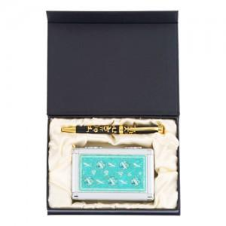

【상세/제작정보】

【인쇄/포장옵션】 | 레이저 볼펜+손톱깍이 세트당 / 전통무늬포장지

【공급단가】 | 수량 | 30~ | 100~ | 300~ | 500~ | 1,000~
*VAT별도 | 단가 | 29,770원 | 28,160원 | 26,790원 | 26,100원 | 25,640원

【상품 URL】 | https://www.synergygift.co.kr:443/src/goods_detail.php?gdno=46491

